상품제안서
명함형밴드(캐릭터형) | 상품코드: S11592

 |  |  |  |  |  |  | 02-713-8555 | www.synergygift.co.kr
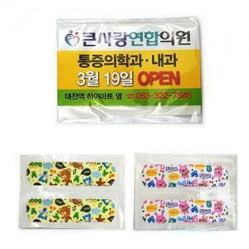

【상세/제작정보】 | *명함(삽지)은 양면 칼라인쇄 *밴드 곰/토끼 기본2매입니다. *밴드2매/4매 가능합니다. *납기:4일 ~ 5일 *기본수량:1,000개

【인쇄/포장옵션】 | 풀칼라 / OPP(비닐)

【공급단가】 | 수량 | 1,000~ | 2,000~ | 3,000~ | 5,000~ | 10,000~
*VAT별도 | 단가 | 90원 | 80원 | 80원 | 80원 | 80원

【상품 URL】 | https://www.synergygift.co.kr:443/src/goods_detail.php?gdno=8618

